学習内容
1 | Chapter8 |  | 本格的なゲーム開発の技術
 | Lesson8‐2 キー入力を受け付ける
 |  | 1 | イベントについて |  |  |  | list0802_1.py
 |  |  | ユーザがソフトウエアに対してキー操作やマウスを操作することをイベントといいます
 |  |  | Pythonではイベントを受け取るにはbind()命令を用います。

 |  |  | 上記図でもわかるように、ウインドウには何も表示されていないが、キーボードの
 |  |  | キーを押すと、シェルウィンドウにキーに割り当てられているキーコードが
 |  |  | 出力されます。

 |  |  | bind（）命令の書式
 |  |  | bind(”＜イベント＞”, イベント発生時に実行する関数）

 |  |  | ＜イベント＞ |  |  |  |  |  |  | イベントの内容
 |  |  | <keyPress>あるいは<key> |  |  |  |  |  |  | キーを押した
 |  |  | <keyRelease> |  |  |  |  |  |  | キーを離した
 |  |  | <motion> |  |  |  |  |  |  | マウスポインタを動かした
 |  |  | <ButtonPress>あるいは<Button> |  |  |  |  |  |  | マウスボタンをクリックした

 | Lesson8‐3 キー入力で画像を動かす
 |  | リアルタイム処理とキーイベントの取得を同時に行うと画像に表示したキャラクターを
 |  | キー入力で動かすことができます。

 |  | 1 | リアルタイムキー入力 |  |  |  |  | list0803_1.py
 |  |  | 関数の内容
 |  |  |  | key_down( e ) |  |  |  |  |  |  |  |  |  | Windowsキー
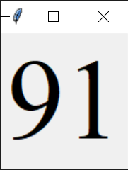
 |  |  |  | キーを押したときに実行する関数の定義
 |  |  |  | main_proc()
 |  |  |  | リアルタイム処理を行う関数

 |  |  | 一言メモ
 |  |  | 関数main_proc()のafter()命令は100ミリ秒より
 |  |  | １０ミリ秒にしたほうが当たり前だがレスポンスがいい
 |  |  | いろいろ試してみようと思う

 |  | 2 | keysymの値で判定する |  |  |  |  | list0803_2.py
 |  |  | WindowsパソコンとMacではキーコードが違うので、例えば左キーを押したことを
 |  |  | 判定するのに「if key == 37」と記述すると、Windowsでは判定できますが、Mac
 |  |  | では判定できません。「if key == 37 or key == 8124162」とすればWindous,Mac
 |  |  | ともに判定できますが、キーの値を便利に判定するために「keycode」ではなく、
 |  |  | 「keysym」の値を取得するプログラムを以下で確認します。

 |  |  | 上記プログラムでは、方向キー↑を押すとUp、↓ならDoun という文字が表示されます。
 |  |  | keysymで取得されるキー名称はWindous,Mac共通なのでこの方法で入力キーを
 |  |  | 判定するとよい。

 |  | 3 | リアルタイムにキャラクターを動かす |  |  |  |  |  |  | list0803_3.py
 |  |  | ウィンドウ上に表示したキャラクターを方向キーで上下左右に動かしてみる。

リアルタイム処理を行う関数。CX,CYの値をキー入力で得た値で操作し、coords()で表示中の画像を新しい位置に再表示させる命令を出している。

 |  | 上記プログラムを実行するとキャラクターが表示され、
 |  | 方向キーで上下左右に動かすことができる。
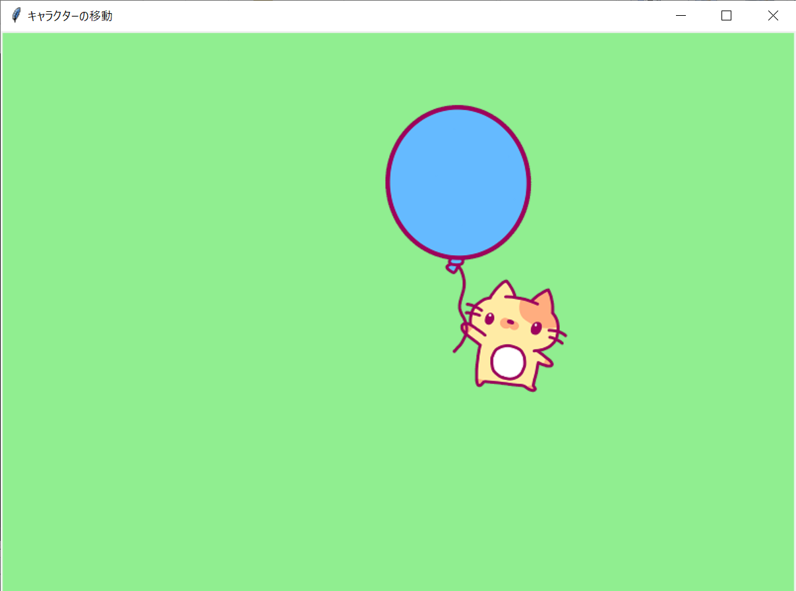
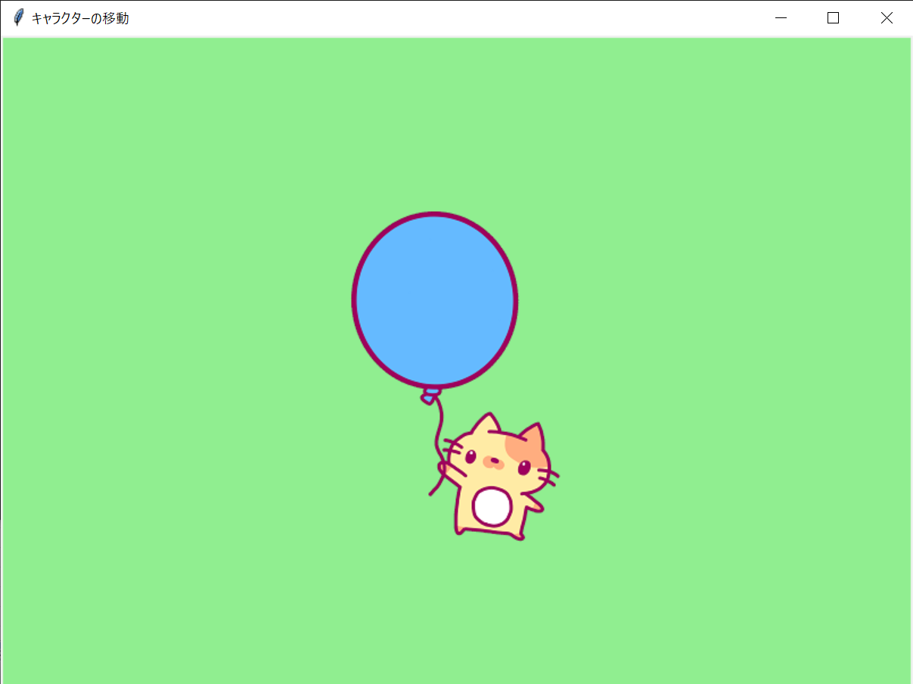
→＊４、↑＊４

 |  | 4 | タグについて
 |  |  | 上記ソースにて、32行目PhotoImage()命令で画像を読み込み、33行目のcreate_image()
 |  |  | 命令でキャンパスに画像を表ししています。
 |  |  | この時、create_image()命令の引数で、次のようにタグを指定します。

 |  |  | タグの指定例
 |  |  | canvas.create_image(cx, cy, image=img, tag="MYCHR")

 |  |  | tag=の後に記述した文字列がタグ名です。タグはキャンパスに描画する画像や図形に
 |  |  | つけることができ、画像や図形を動かしたり消したりするときに用います。

 |  |  | 一言メモ
 |  |  | 参考書のafter()命令では100ミリ秒で設定されており、カクカクした挙動をしていて
 |  |  | もっと滑らかに動かしたかったのでとりあえず10ミリ秒に設定してみたが
 |  |  | 更新が早すぎたため画面外に飛び出してどこに行ったか分からなくなってしまった

 | Lesson8‐４ 迷路のデータを定義する
 |  | ２Dの画面構成のゲームでは背景のデータを配列で管理します。Pythonのリストが配列に
 |  | 当たります。リストでは迷路を定義し、ウィンドウに表示する方法を学習します。

 |  | 1 | 二次元リストについて
 |  |  | 迷路のようなデータは二次元リストで定義します。二次元リストとは横方向(行）と
 |  |  | 縦方向(列）に添え字を用いてデータを扱うリストを言います。

 |  | 二次元リストのイメージ

 |  |  |  | 0 |  |  |  |  |  |  |  |  | ｘ
 |  |  | m[y][x] |  | m[0][0] |  | m[0][１] |  | m[0][２] |  | m[0][３]

 |  |  |  |  | m[１][0] |  | m[１][１] |  | m[１][２] |  | m[１][３]

 |  |  |  |  | m[２][0] |  | m[２][１] |  | m[２][２] |  | m[２][３]

 |  |  |  | ｙ

 |  | 2 | リストで迷路を定義する

 |  |  | まず、迷路のイメージを考える
このイメージを元に二次元リストで定義する

 |  |  | 床と壁を数値に置き換える

 |  |  | 1 | 1 | 1 | 1 | 1 | 1 | 1 | 1 | 1 | 1

 |  |  | 1 | 0 | 0 | 0 | 0 | 0 | 1 | 0 | 0 | 1

 |  |  | 1 | 0 | 1 | 1 | 0 | 0 | 1 | 0 | 0 | 1

 |  |  | 1 | 0 | 0 | 1 | 0 | 0 | 0 | 0 | 0 | 1

 |  |  | 1 | 0 | 0 | 1 | 1 | 1 | 1 | 1 | 0 | 1

 |  |  | 1 | 0 | 0 | 0 | 0 | 0 | 0 | 0 | 0 | 1

 |  |  | 1 | 1 | 1 | 1 | 1 | 1 | 1 | 1 | 1 | 1

 |  |  | この値を二次元リストに定義する。

 |  |  | これをfor文の入れ子にして1のところは灰色の四角を表示させます。 |  |  |  |  |  |  |  |  |  |  |  | list0804_1.py

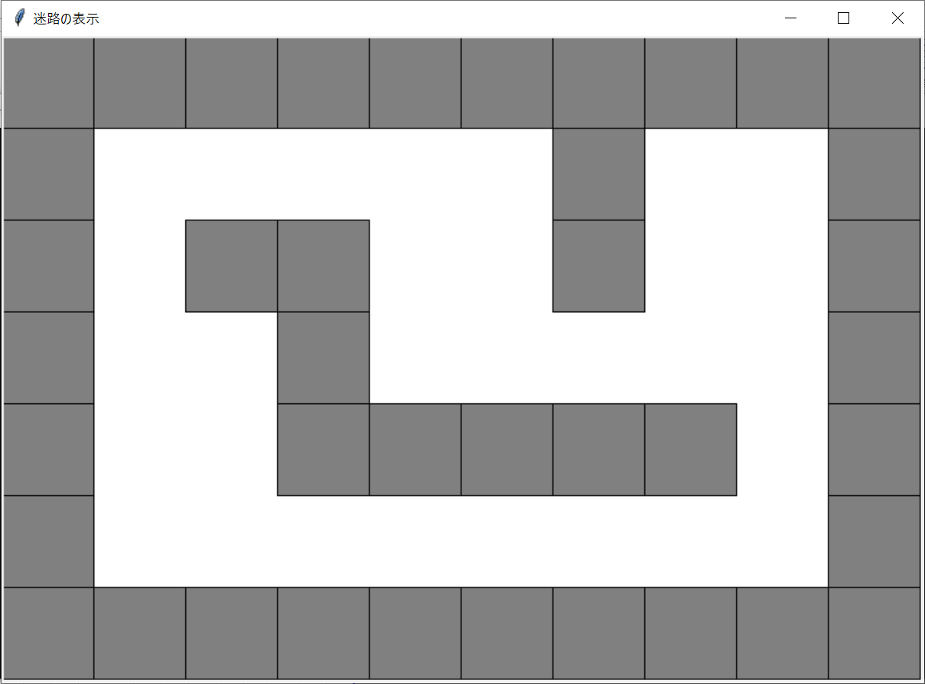
 |  | 上記プログラムを実行すると
 |  | 右図のように描画されます。

